界面&功能
角色系统 |  |  |  | 功能规则

 | 功能入口

 | 1.主界面新增按钮【星座】图标，点击进入界面

 | 参考图标

 | 星座主界面

1
4
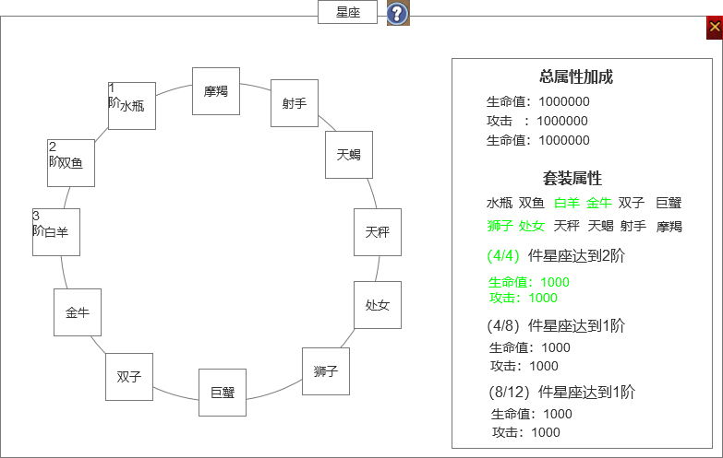
 |  | 1.界面标题 |  |  | 1.界面标题
 |  | ▶ | 显示标题 |  | ▶ | 显示标题
 |  | ▶ | 显示帮助按钮 |  | ▶ | 显示帮助按钮
 |  | 2.背景图 |  |  | 2.背景图
 |  | ▶ | 需要有一张契合十二星座背景的底图（最好用星空的背景） |  | ▶ | 需要有一张契合十二星座背景的底图（最好用星空的背景）

 |  | 3.星座孔位 |  |  | 3.星座孔位
 |  | ▶ | 默认需要有个空的背景孔位底图，没有装备星座时也显示星座名字和图标 |  | ▶ | 默认需要有个空的背景孔位底图，没有装备星座时也显示星座名字和图标
 |  | ▶ | 需要有十二个星座 |  | ▶ | 需要有十二个星座
 |  | ▶ | 装备星座后显示星座的图标 |  | ▶ | 装备星座后显示星座的图标
 |  | ▶ | 需要显示星座的阶数 |  | ▶ | 需要显示星座的阶数
 |  | 4.属性区域 |  |  | 4.属性区域
 |  | ▶ | 显示星座加成的基础属性（至少显示4条） |  | ▶ | 显示星座加成的基础属性
 |  | ▶ | 显示星座的套装效果和套装属性 |  | ▶ | 显示星座的套装效果和套装属性
 |  | ▶ | 套装分为4件套、8件套、12件套 |  | ▶ | 具体的效果参考下方装备tips
 |  | ▶ | 套装达成条件后，前面的进度数字和具体加成属性显示绿色
 |  |  | 未达成条件的显示灰色 |  | 5.星座穿戴
2
 |  |  |  |  | ▶ | 星座会显示在背包中，点击星座会弹出tips，会显示具体属性，有穿戴、合成操作按钮
3
 |  |  |  |  | ▶ | 在星座界面，如果未穿戴星座的格子，如果有可穿戴的星座，点击空格子穿戴该类型最高阶的星座
 |  |  |  |  |  | 如果当前格子已经穿戴了星座，如果有更高阶的星座，则显示红点，点击会替换更高阶的
 |  |  |  |  |  | 如果没有可替换的，点击则是弹出星座tips界面
 |  |  |  |  | ▶ | 星座可以不用卸下操作

 | 星座TIPS界面

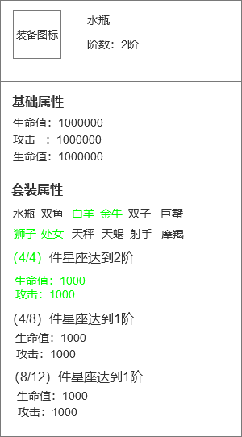
1
 |  | 1.装备TIPS |  |  | 1.装备TIPS
 |  | ▶ | 显示装备名字和阶数 |  | ▶ | 显示装备名字和阶数
 |  | ▶ | 星座不能进行锻造类的操作，即不能进行强化注灵镶嵌。 |  | ▶ | 星座不能进行锻造类的操作，即不能进行强化注灵镶嵌。
 |  | 2.基础属性 |  |  | ▶ | 星座可以进行合成。
 |  | ▶ | 显示星座的基础属性 |  | 2.基础属性
 |  |  |  |  | ▶ | 显示星座的基础属性

2
 |  |  |  |  | 3.星座套装
 |  | 3.星座套装 |  |  | ▶ | 显示组成星座套装的部位
 |  | ▶ | 显示组成星座套装的部位 |  |  | 对应部位有穿戴则显示绿色，未穿戴显示灰色
 |  |  | 对应部位有穿戴则显示绿色，未穿戴显示灰色 |  | ▶ | 无论几阶的星座都可以组成套装
 |  | 4.星座套装属性 |  |  | ▶ | 显示已经装备的套装信息
3
 |  | ▶ | 套装分为4件套、8件套、12件套
 |  | ▶ | 套装达成条件后，前面的进度数字和具体加成属性显示绿色 |  | 4.星座套装属性
 |  |  | 未达成条件的显示灰色 |  | ▶ | 套装分为4件套、8件套、12件套
 |  |  |  |  | ▶ | 套装达成条件后，前面的进度数字和具体加成属性显示绿色
4
 |  |  |  |  |  | 未达成条件的显示灰色
 |  |  |  |  | ▶ | 套装等级
 |  |  |  |  |  | 每个套装效果的等级先取组已经激活部位中的最高等级部位来组成套装效果，然后根据组成套装部位里的等级最低部位的等级作为套装等级。
 |  |  |  |  |  | 例如：鼠3级、牛3级、龙2级、马1级、蛇2级，猴1级，4件套效果取鼠、牛、龙、蛇这4个等级最高的部位，4件套套装等级为2级。

